Sheet1
システム担当 | ビジネス担当

システム運用部署
ITインフラ部署
システム開発部署
システム企画部署
営業部署
コンタクトセンター
バックオフィス

各部署で蓄積したノウハウを集約する

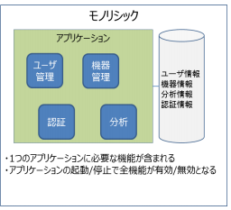
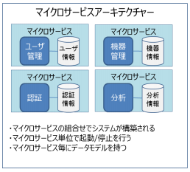

ユーザー

プロジェクト
マネージャー
品質保証
アジャイル
開発チーム

データベース管理
プログラマ

ＵＸデザイナ
テスター

アナリスト

